Sheet1
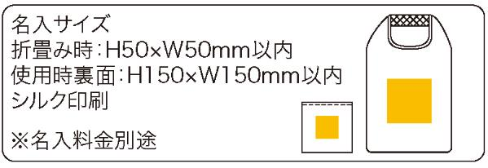
提 案 書

たためるメッシュバッグ |  | 参考上代 | ¥230 | 販売価格
 |  | （税別） |  | （税別）
【JAN】 | 4562121887497
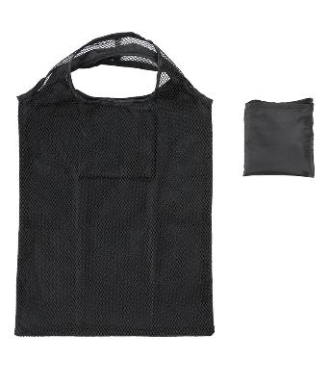 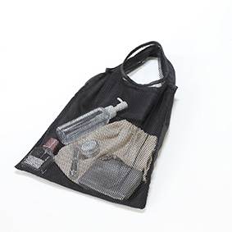 |  |  | 【商品番号】 7353-60 【本体サイズ】 使用時：290*350㎜・折畳み時：105*110*15㎜・16ｇ 【パッケージサイズ】 120*110*10・18ｇ 【個装形態】 ポリ袋入 【色・柄】 ブラック 【材質】 ポリエステル 【入数】 300 【商品説明】 片面メッシュ素材のトートバッグ、小さくたためる収納ポケット付き 【生産国】 中国

